ordersheet
1本で2つの材質を使い分けできるワイヤーブラシが登場！
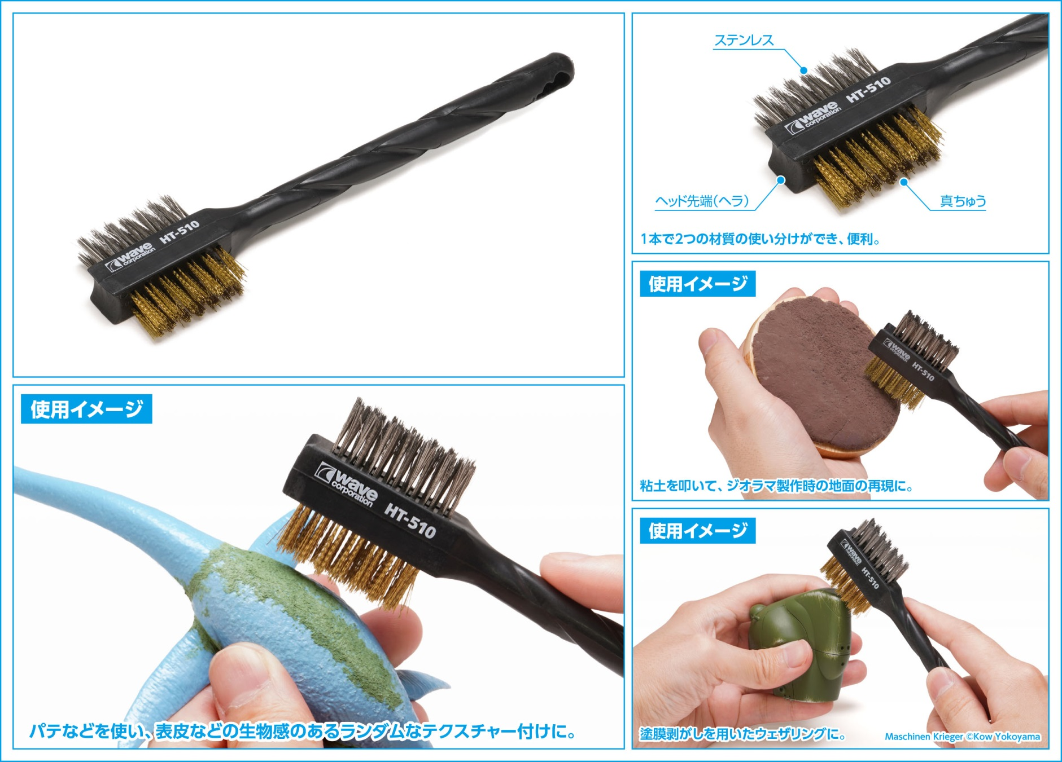
世！

 | ●製品カテゴリー：ホビーツール ●パッケージ仕様：熱着式ブリスター ＋台紙 ●製品素材：真ちゅう、ステンレス、PP ●本体サイズ（全長×幅）：約180×45（mm）※参考値 ●製品説明：真ちゅうブラシとステンレスブラシがセットになったホビー用ワイヤーブラシです。1本で2つの材質の使い分けができ、便利。ヘッド先端部が逆R形状になっており、パレットに残ったパテなどを剥がす小型のヘラとしてお使いいただけます。 ●用途：パテなどを使い、表皮などの生物感のあるランダムなテクスチャー付けに使用可能。粘土を叩いて、ジオラマ製作時の地面の再現にもお使いいただけます。鉄ヤスリに付着した削りカスのクリーニングにも便利。 【ご注意】 ブラシの先端で手や指などをささないようにご注意ください。 対象物の材質にあったワイヤーブラシをお使いください。対象物の材質や作業の内容によっては、ブラシの金属片が残る場合があります。

ＪＡＮコード |  | 当社製品コード | 製品名 |  |  | 製品本体価格 | 入数 | ご注文数
4943209-385102 |  | HT-510 | HGツインヘッドワイヤーブラシ 【真ちゅう/ステンレス】 |  |  | ¥600 | 20
(税別）
受注締め切り |  |  |  | 問屋様納品予定
※お取引先問屋様へお尋ねください。 |  |  |  | 2026年7月中旬
 |  |  |  |  |  |  |  |  | 個 | set
 | 貴店名 |  |  |  | お取り引き問屋様名

 | ※こちらの商品のご注文はお取引問屋様へご注文ください。 |  |  |  | 端数の場合には調整の上セット単位にて出荷させていただきます。何卒ご了承くださいますようお願い致します。

